2019_09_data
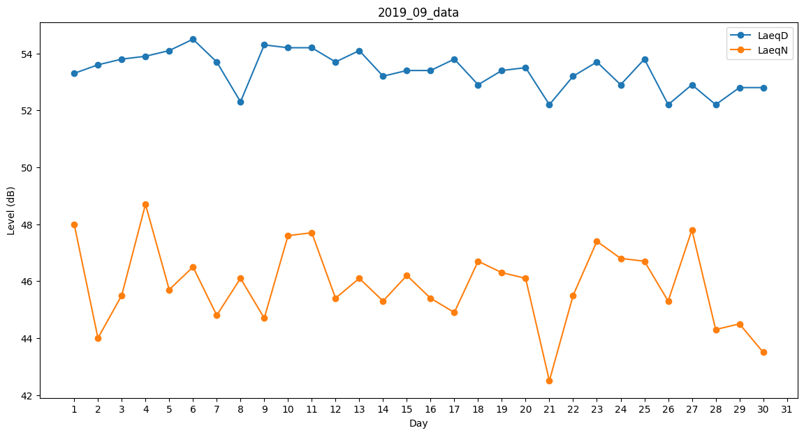
Day | LaeqD | LaeqN
1 | 53.3 | 48
2 | 53.6 | 44
3 | 53.8 | 45.5
4 | 53.9 | 48.7
5 | 54.1 | 45.7
6 | 54.5 | 46.5
7 | 53.7 | 44.8
8 | 52.3 | 46.1
9 | 54.3 | 44.7
10 | 54.2 | 47.6
11 | 54.2 | 47.7
12 | 53.7 | 45.4
13 | 54.1 | 46.1
14 | 53.2 | 45.3
15 | 53.4 | 46.2
16 | 53.4 | 45.4
17 | 53.8 | 44.9
18 | 52.9 | 46.7
19 | 53.4 | 46.3
20 | 53.5 | 46.1
21 | 52.2 | 42.5
22 | 53.2 | 45.5
23 | 53.7 | 47.4
24 | 52.9 | 46.8
25 | 53.8 | 46.7
26 | 52.2 | 45.3
27 | 52.9 | 47.8
28 | 52.2 | 44.3
29 | 52.8 | 44.5
30 | 52.8 | 43.5

